Sheet1
中部调度台日运行方案
日期：2026年5月7日 后端调度员：李扬
一、当日运行思路
1.当日调整背景：①平泰线退量，保持西二三线相对平衡，②继续使用新气通道给南部、省网供气。③中贵线管存较低，川西气田直供中贵，夜班根据达化站川投用气情况停中贵转供，剩余气量进联络线。 2.运行问题、瓶颈：①鲁山3#、4#机组已恢复备用，但整改未完成有停机风险；②元坝川西气田来气增量，超出元坝机组能力，需转中贵疏散。 3.压缩机组配置：西二三线上游联合运行，配置为海(3)彭(0)灵(3)高(0)潼(2)洛(0)鲁(2)枣(2)黄(2)武(2)南(2)抚(1)衢(1)；川气机组配置为普(0)黄金(2)利川(3)野三关(2)宜昌(2)潜江(2)武汉(2)黄梅(0) 4.作业：无。

二、上下载计划 |  | 上载变化量62 |  |  |  |  |  |  |  |  |  | 下载变化量620
上载站场 | 总 | 忠县 | 涪陵增压站 | 涪陵输气站 | 南川输气站 | 普光 | 平昌 | 元坝 | 4#阀室 | 江汉 | 忠义 | 管线下载 | 总 | 西二东 | 忠武线 | 川气东送 | 新气管道 | 西三线 | 川东北-川西 | 重庆管道
今日日指定 | 7197 | 550 | 228 | 865 | 948 | 1748 | 116 | 1426 | 32 | 0 | 1260 | 今日日指定 | 12581 | 5601 | 1760 | 3639 | 223 | 190 | 334 | 346
昨日日指定 | 7135 | 550 | 228 | 865 | 937 | 1749 | 116 | 1376 | 32 | 0 | 1260 | 昨日日指定 | 11960 | 5085 | 1733 | 3569 | 222 | 204 | 333 | 345
日指定变化 | 62 | 0 | 1 | 0 | 12 | 0 | 0 | 50 | 0 | 0 | 0 | 日指定变化 | 620 | 516 | 26 | 70 | 2 | -15 | 1 | 1
三、平衡预测 |  |  |  |  |  |  |  |  |  |  |  | 四、转供量
管道 | 总 | 西二三线 | 忠武线 | 川气东送 | 川东北-川西 | 新气管道 | 重庆管道 | 今日平衡情况:总平衡-1680 二三线-2123，忠武线-77，川气343，新气177，其他平。 调整思路：东部南部缺气，停平泰转供，增启西二三线机组南下。 |  |  |  | 西二三：中卫5300中卫二站4000甪直1400黄陂350西三转新气仙桃1500西三转忠武仙桃600 忠武线：武汉西300安沙200仙桃600宜昌200 川气：铜梁1260元坝300宜昌200姜家湾600南京400 新气：仙桃1500安沙200桂林200
当日管存 | 79134 | 54861 | 2305 | 11449 | 1911 | 1290 | 7318
早8:00平衡 | -679 | -1120 | -62 | 328 | 0 | 176 | 0
调整后平衡 | -1680 | -2123 | -77 | 344 | 0 | 177 | 0
次日管存预测 | 77455 | 52738 | 2228 | 11792 | 1911 | 1467 | 7318
五、管道运行参数
站场 | 进站压力 | 出站压力 | 流量 | 转速 | 台数 | 效率 | 站场 | 进站压力 | 出站压力 | 流量 | 转速 | 台数 | 效率 | 转供站场 | 进站压力 | 出站压力 | 今日转供 | 能否完成 | 关键点 | 压力
中卫 | 7.7 | 7.7|7.5 | 5300|4000 | / | / | / | 普光 | 7.0 | 7.0 | 2001 | / | 0 | / | 南京 | 5.4 | 5.4 | 400 | / | 上海 | 6.2
海原 | 6.6 | 8.5 | 9328 | 4000 | 3 | 高 | 黄金 | 6.5 | 7.7 | 1744 | 1250 | 2 | 高 | 姜家湾 | 7.0 | 7.5 | 600 | 能 | 金坛 | 5.4
彭阳 | 7.6 | 7.6 | 2028 | 0 | 0 | / | 利川 | 6.4 | 7.6 | 3300 | 1400 | 3 | 高 | 嘉善 | 6.1 | 6.4 | 0 | / | 樟树 | 6.6
灵台 | 6.6 | 8.5 | 9257 | 4100 | 3 | 高 | 野三关 | 5.8 | 7.4 | 3400 | 1470 | 2 | 高 | 川气潜江 | 6.0 | 8.4 | 0 | / | 黄冈 | 7.5
高陵 | 8.2 | 8.2 | 7219 | 0 | 0 | / | 宜昌 | 6.0 | 8.0 | 3413 | 1400 | 2 | 高 | 新气仙桃 | 7.9 | 7.9 | 1500 | 能 | 黄石 | 4.1
潼关 | 7.1 | 8.8 | 7094 | 3400 | 2 | 高 | 潜江 | 6.2 | 8.5 | 3314 | 1400 | 2 | 高 | 忠武仙桃 | 8.1 | 5.2 | 600 | 能 | 商洛 | 7.3
洛宁 | 7.8 | 7.8 | 7031 | 0 | 0 | / | 武汉 | 6.9 | 8.7 | 2005 | 1200 | 2 | 高 | 桂林 | 6.5 | 6.1 | 200 | 能 | 兰考 | 8.2
鲁山 | 6.5 | 8.3 | 6131 | 4000 | 2 | 高 | 黄梅 | 7.5 | 7.5 | 2000 | 0 | 0 | / | 甪直 | 6.0 | 5.9 | 1400 | 能
枣阳 | 7.3 | 8.5 | 7607 | 4000 | 2 | 高 | 元坝 | 3.8 | 7.1 | 740 | 往复式 | 4 | 高 | 安沙 | 7.3 | 4.1 | 200 | 能
黄陂 | 7.3 | 8.8 | 4237 | 4100 | 2 | 高 | 涪陵 | 3.8 | 8.2 | 1800 | 12000 | 3 | 高 | 韶关转省网 | 6.5 | 6.4 | 0 | 能
武穴 | 8.0 | 8.8 | 4423 | 4000 | 2 | 高 | 忠县 | 4.2 | 6.3 | 540 | 8150 | 1 | 高 | 韶关转西二 | 6.5 | 6.4 | 900 | 南部压力上涨后关转供
南昌 | 7.9 | 8.8 | 4291 | 3900 | 2 | 高 | 川二铜梁 | 7.9 | 7.9 | 1230 | / | 0 | /
抚州 | 7.8 | 8.6 | 3418 | 4300 | 1 | 高 | 衢州 | 5.5 | 7.0 | 1881 | 4600 | 1 | 高
六、计划调整
 | 调整时间 |  |  |  | 调整点 |  |  |  |  |  | 调整原因 |  |  |  |  | 调整措施
1 | 8:30:00 |  |  |  | 鲁山、黄陂、武穴、南昌 |  |  |  |  |  | 南部转供增量、甪直增量 |  |  |  |  | 增启机组
2 | 9:30:00 |  |  |  | 泰安、甪直 |  |  |  |  |  | 停转供 |  |  |  |  | 泰安转平泰0，甪直增量至1400
3 | 9:30:00 |  |  |  | 元坝 |  |  |  |  |  | 中贵线缺气 |  |  |  |  | 元德线高压气白天直供中贵，夜间根据达化用气情况切回联络线。
4
5
 |  |  |  |  |  |  |  |  |  |  |  |  | 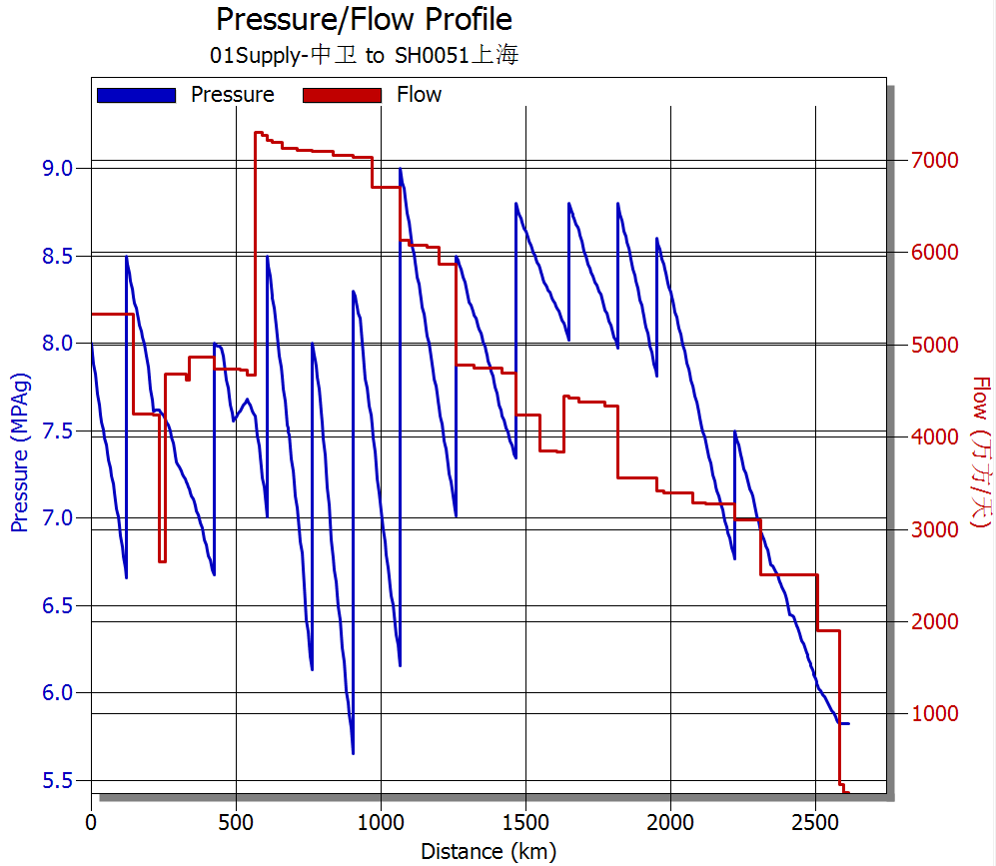 西二线流量、压力坡降图
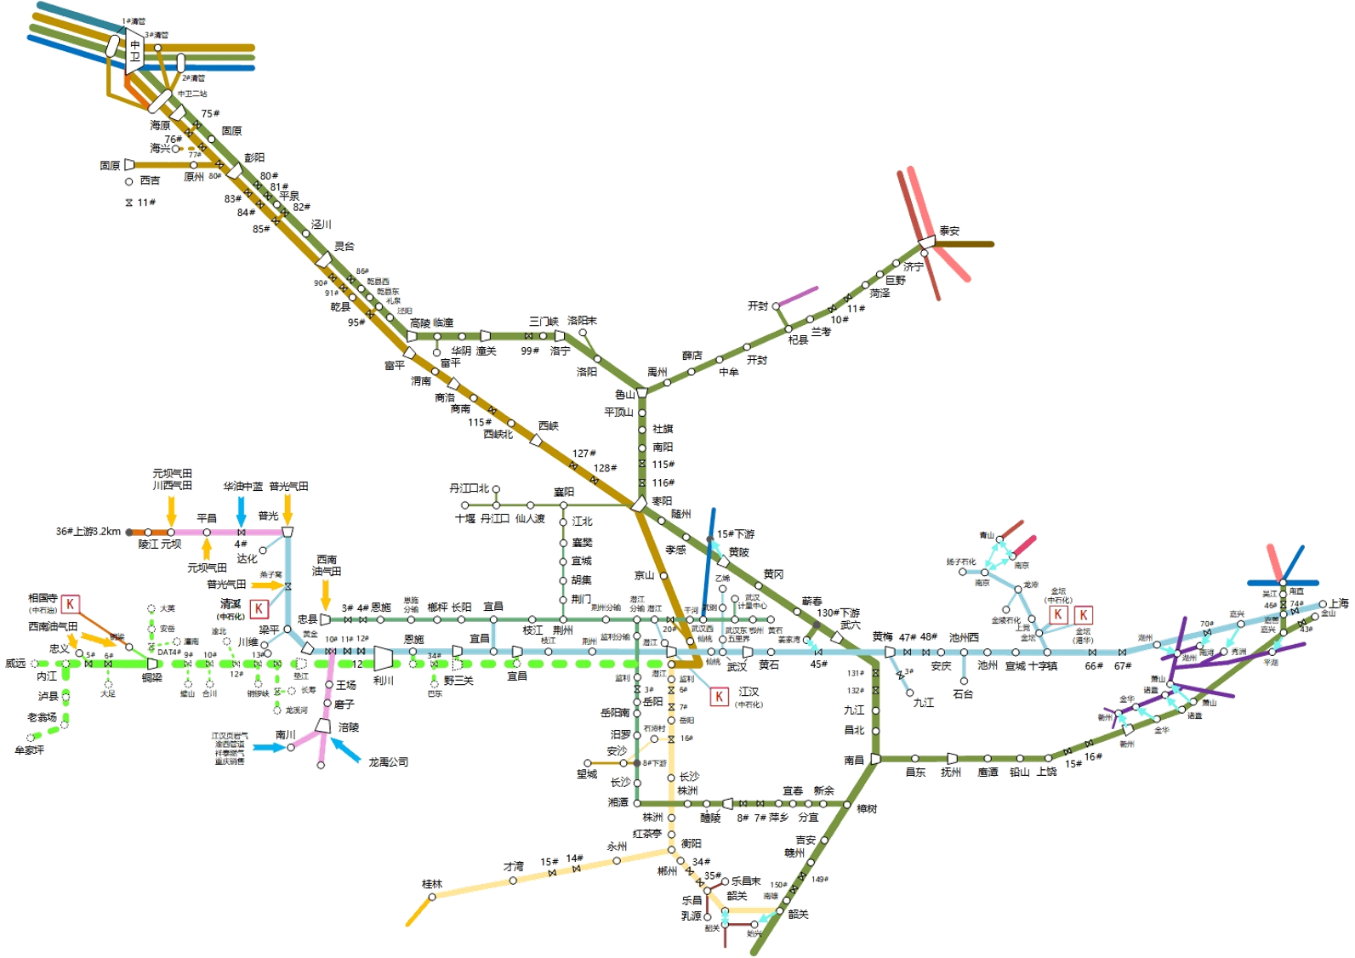
 |  | 中卫8600

 |  |  |  |  |  |  |  |  | 泰安0

 |  |  |  |  |  |  |  |  | 南京400
 |  |  |  |  |  |  | 黄陂350 |  |  |  |  | 甪直1400
 |  |  |  | 潜江0
 |  |  |  |  |  |  |  | 姜家湾川转二600

 |  |  |  |  | 潜江0
 |  |  |  | 宜昌200 |  |  | 仙桃2100
 |  |  |  |  | 安沙200

 |  |  | 桂林200 |  |  |  |  | 省网韶关0
 |  |  |  |  |  |  |  | 二线韶关900

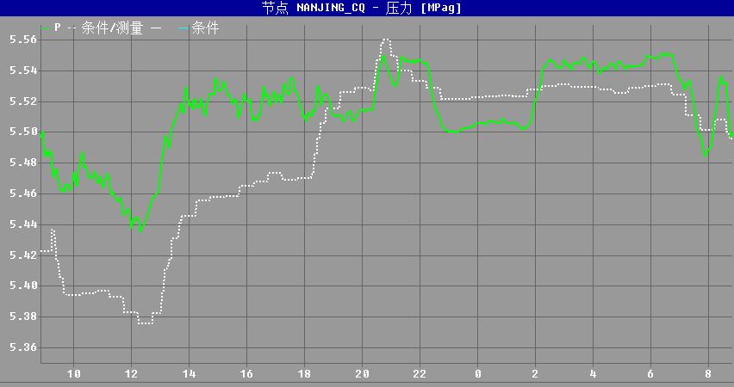 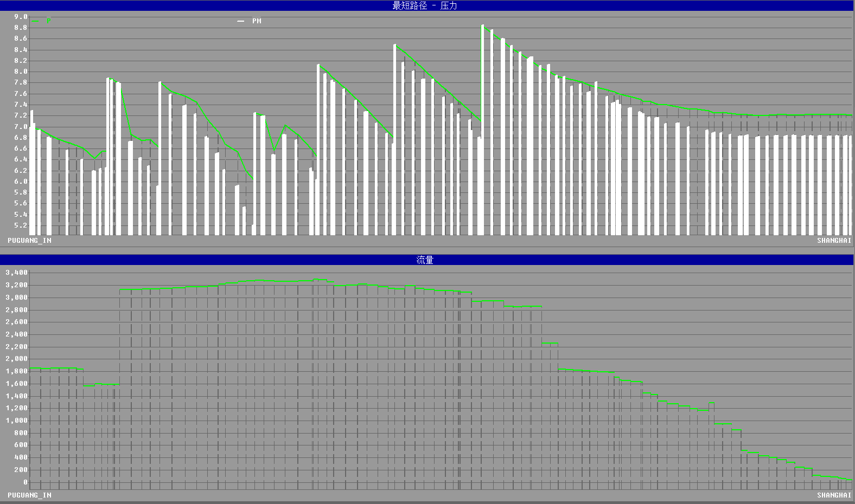 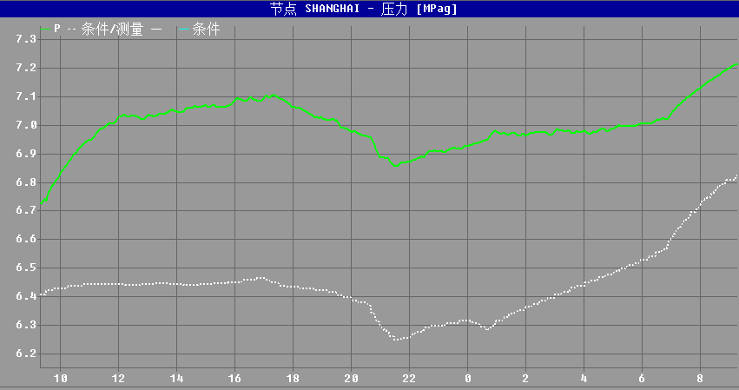 川气东送仿真压力坡降图、流量图 上海压力预测图（8:00-次日8:00） 南京支线压力预测图（8:00-次日8:00）

 |  |  |  |  |  |  |  |  |  |  | ​

 |  |  |  |  |  |  |  |  |  |  | ​

